Página de Administração
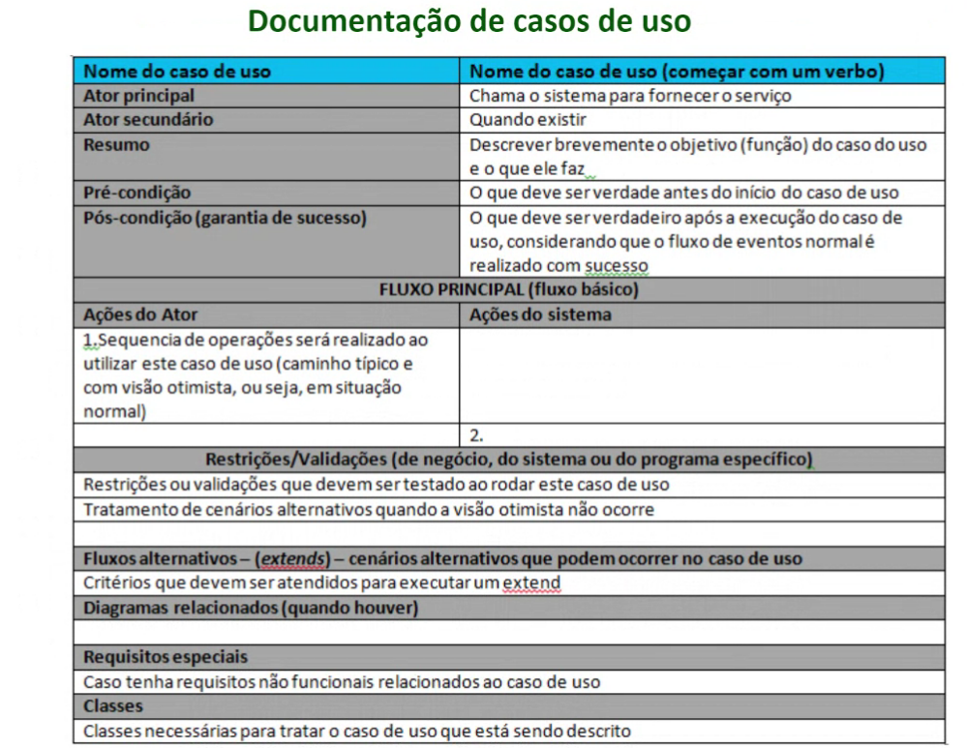
Manter página de administração
Ator Principal | Mentor
Ator Secundário | -
Resumo | Conterá as opções de edição de conteúdo estático dos editais (se houver), sobre nós. Cadastro de Mentores com nome, e-mail, telefone, cargo. Opção de Cadastro de Módulo (id (ordem), e título do Módulo), Cadastro de etapas dentro de módulo (id (ordem), título, resumo da etapa, conteúdo (rever anexos/conteúdo), tarefas (rever anexos/conteúdo). Esses conteúdos/tarefas serão padrão para toda startup cadastrada, por meio da página será possível atualizar e modificar os conteúdos conforme necessário.
Pré-condição | Usuário estar logado com permissão de mentor
Pós-condição | -
Fluxo Principal
Ações do Ator | Ações do Sistema
Alteração do conteúdo estático do sistema
 | Possibilita alterar conteúdo da página "sobre nós" e da página "news";
Cadastrar mentores
 | Concluir a transação de cadastro dos mentores e verificar se os campos são válidos Realiza o cadastro de um usuário com permissão de "Mentor" que terá acesso ao sistema e suas informações.
Cadastrar modulos
 | Concluir o cadastro dos modulos e suas respectivas tarefas. Possibilita o cadastro das Etapas principais de incubação de uma startup na plataforma: Módulo (id e título do Módulo)
Cadastrar Etapas
 | Possibilita o cadastro de etapas referentes a cada módulo do procedimento de incubação da plataforma. Aqui são cadastrados as etapas de forma estática com seu conteúdo e suas tarefas relacionadas.
Restrições/Validações
Verificar se o usuário tem permissão de mentor para acessar a página de adminsitração
Fluxos Alternativos

Diagramas relacionados
-
Requisitos especiais
Segurança aos níveis de acesso a plataforma.
Classes
-

